Sheet1
序号 | 名称 | 图片 | 链接 | 数量 | 备注
1 | 电机调速器 | 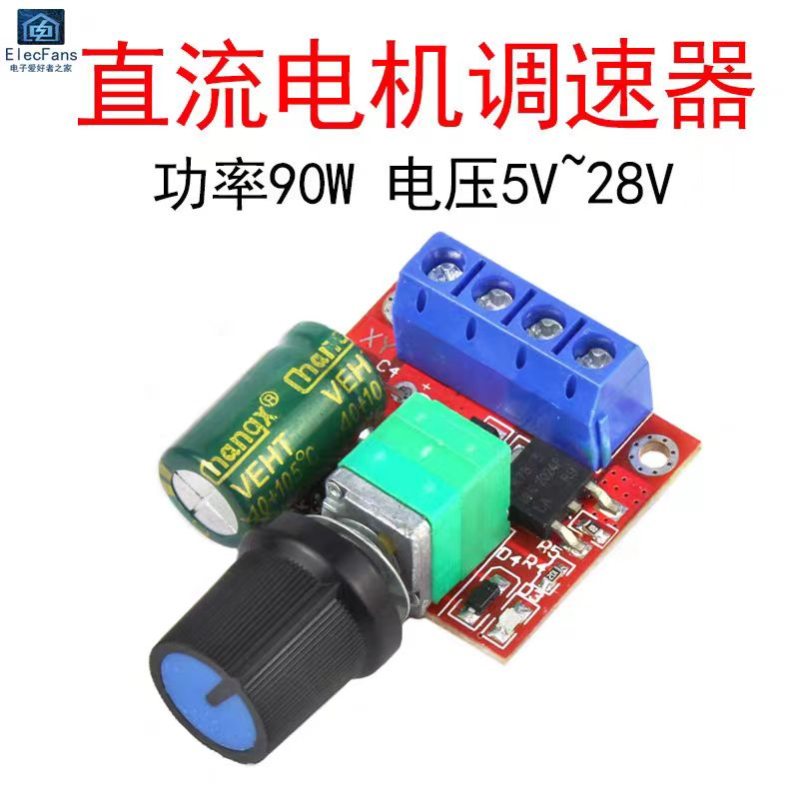 | 【淘宝】https://m.tb.cn/h.5KjTAwfgnbqAIV6?tk=iQH9WS1yoUr CZ0001 「PWM直流电机调速器开关功能板5V-12-24-35V风扇马达LED调光5A模块」 点击链接直接打开 或者 淘宝搜索直接打开 | 1
2 | 减速电机 | 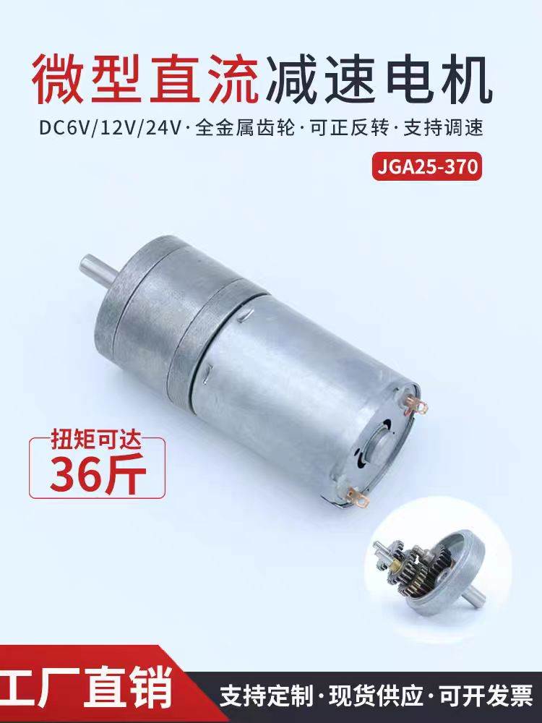 | 【淘宝】https://m.tb.cn/h.5pXfKzEWWyMca7W?tk=KxjLWS1Ad0i CZ3457 「GA25-370微型有刷直流减速电机马达可调速大扭矩可正反转6V12V24V」 点击链接直接打开 或者 淘宝搜索直接打开 | 1 | 282转/分 12V
3 | 轴承 | 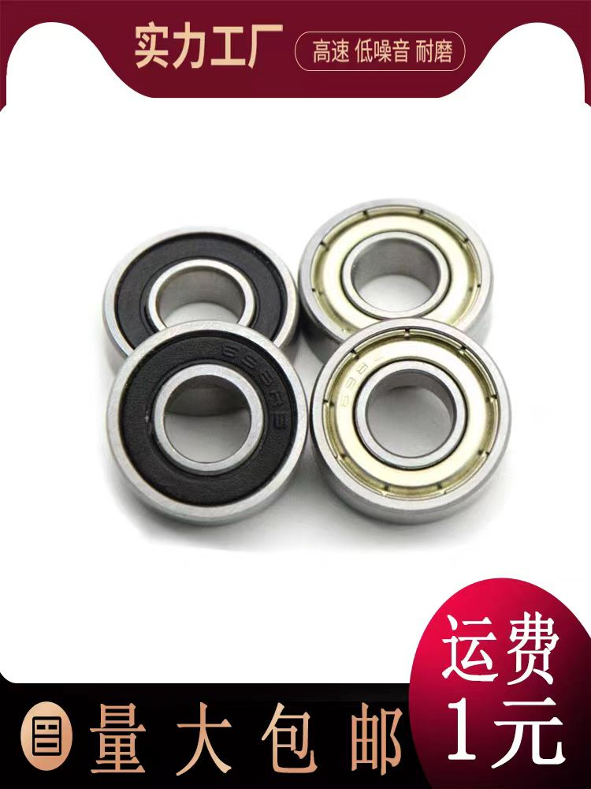 | 【淘宝】https://m.tb.cn/h.5pITznd7rI64UYI?tk=1O8gWSWXBW7 CZ0001 「轴承 692 693 694 695 696 697 698 699 6900 6901 Z RS ZZ -2RS」 点击链接直接打开 或者 淘宝搜索直接打开 | 2 | 693ZZ
4 | 脚踏开关 | 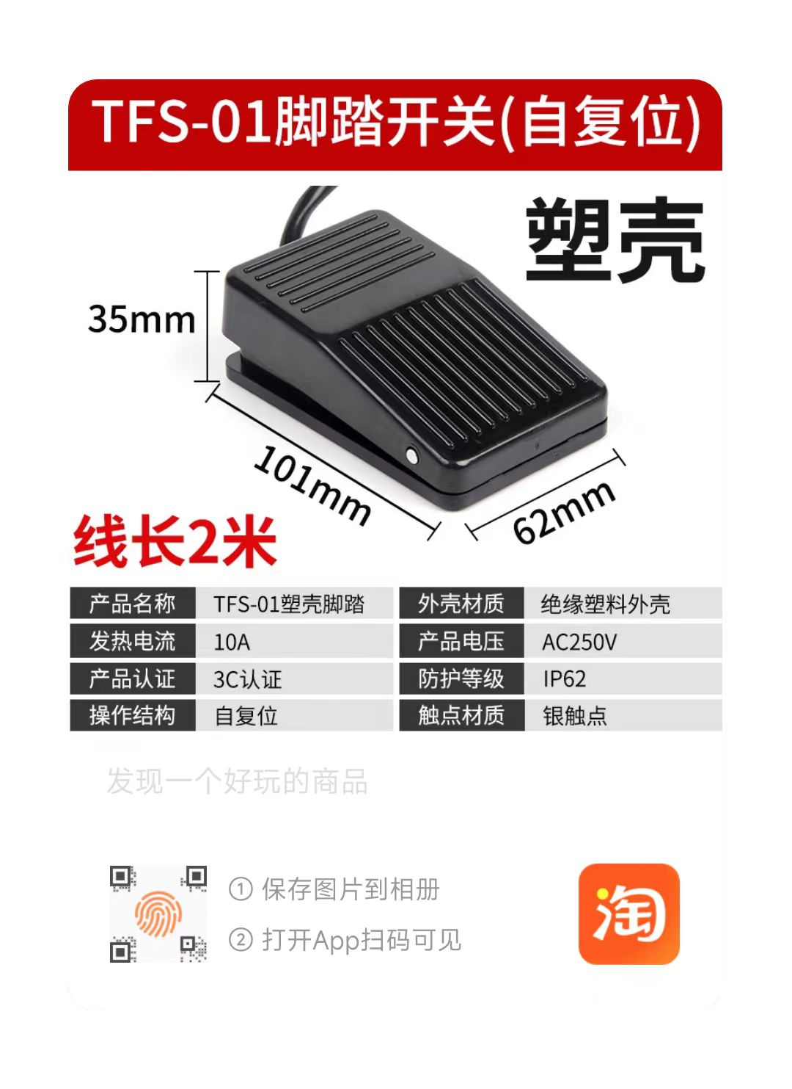 | 【淘宝】https://m.tb.cn/h.5pI7pkLwPd5N0Qh?tk=zgztWSW2TJL CZ3457 「TFS-201脚踏开关脚踩式EKW5A-B点焊机冲床控制器LT4脚踏板开关220」 点击链接直接打开 或者 淘宝搜索直接打开 | 1 | 2米线就行
5 | DC座子 | 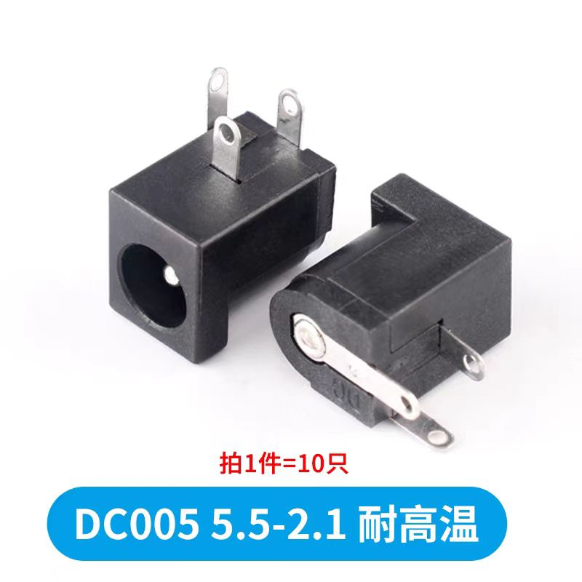 | 【淘宝】https://m.tb.cn/h.5KPuhqYgdUpDVom?tk=DDFSWSWe8mU CZ3457 「DC直流电源插座3.5*1.1/1.3/5.5*2.1MM母座002/005接头」 点击链接直接打开 或者 淘宝搜索直接打开 | 1 | DC005
6 | 接线端子 | 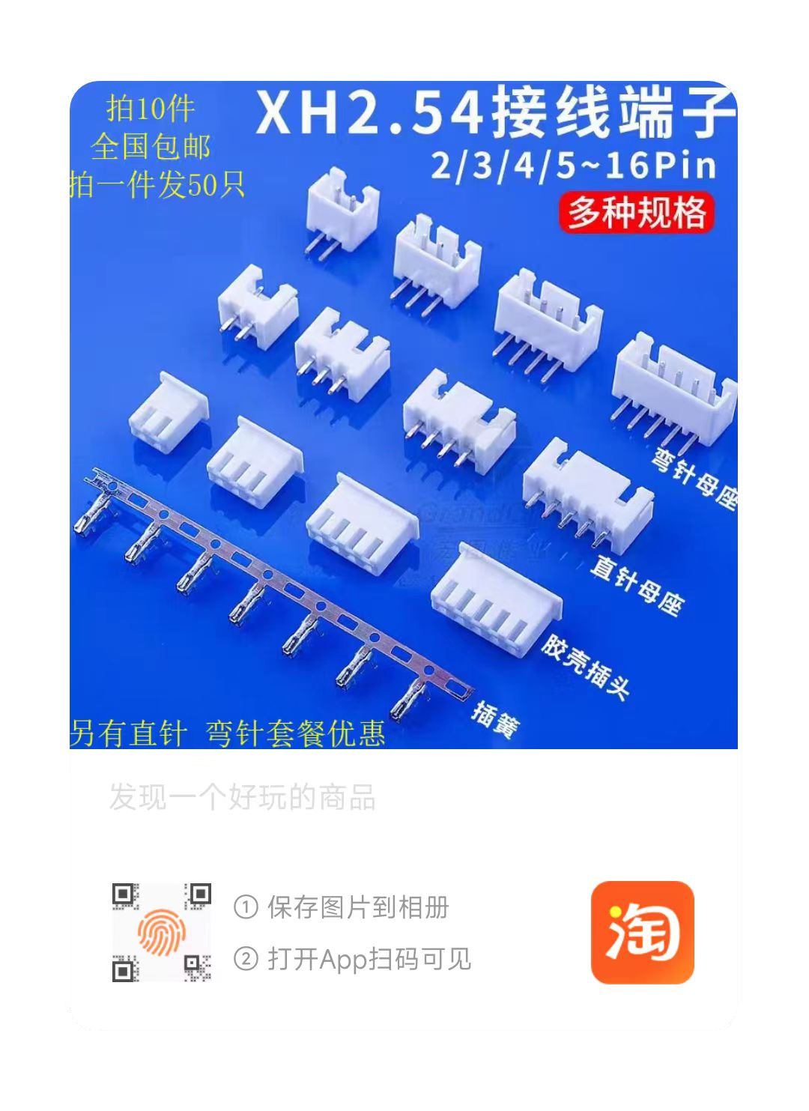 | 29₴t7SGWSWVIJX£ https://m.tb.cn/h.5KPvcIW CZ0001 xh254接线端子线用直针弯针脚接插件母头塑料件XH2.54铜件连接器 | 1套 | 弯针母座3P*1 胶壳插头3P*1 插簧*3
 | 滚花螺母 M3*4*5 | 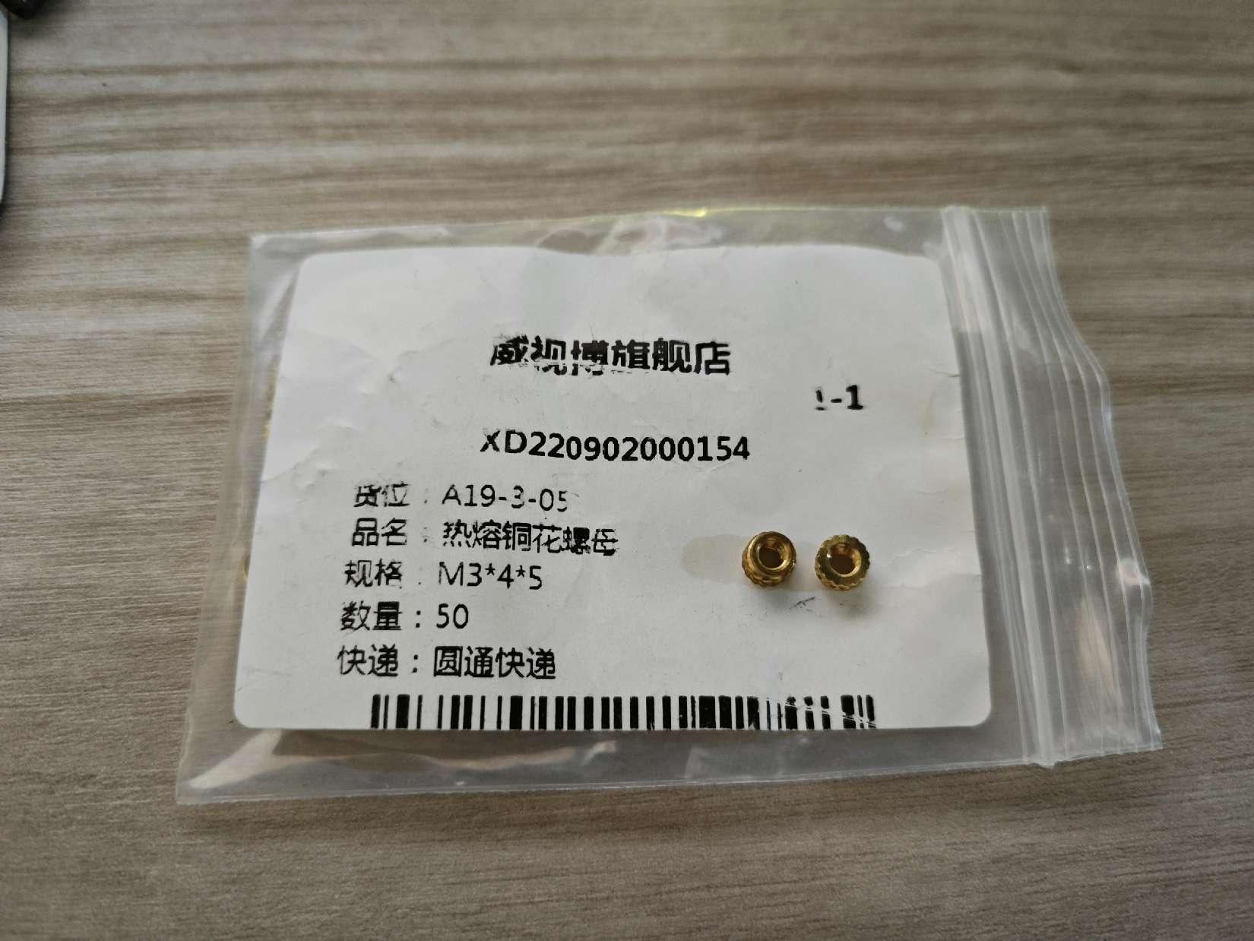 |  | 4个
 | 螺丝 M3*18 |  |  | 4个 | 固定剪刀
 | 螺丝 M3*10 |  |  | 2个 | 固定轴承
 | 螺丝 M3*5 |  |  | 2个 | 固定电机
 | 自攻螺丝 M3*8 |  |  | 12个
 | 海绵胶若干 |  |  |  | 随便买
 | 导线若干 |  |  |  | 可以从脚踏板上剪点下来

